Hoja1
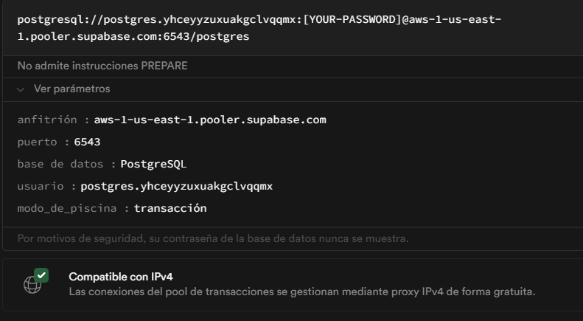
Datos de conexión postgresSQL

Host/Anfitrion | aws-1-us-east-1.pooler.supabase.com
port/puerto | 6543
base de datos | postgres
username/usuario | postgres.yhceyyzuxuakgclvqqmx
clave | (-z#uefDU7+C8grF) | sin los parentesis

